Instruções
Instruções de como imprimir em A0

Para gráficas que possuem impressoras A0 basta enviar o arquivo e informar o formato de impressão.

Para não corrermos riscos sugiro o seguinte procedimento:

Instalar o aplicativo CutePdf Write e o complemento de conversão PS2PDF informado no final da instalação

Link do aplicativo - http://www.cutepdf.com/
Após instalação ir e com o Excel aberto ir na aba Arquivo e opção imprimir

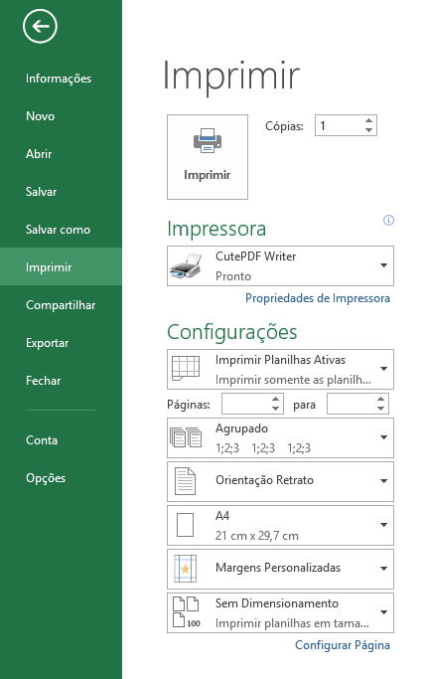
Alterar para CutePDF
Alterar para ISO A0

Com estas duas alterações efetuadas clicar em imprimir
Efetuando isto irá salvar o arquivo em PDF para impressão em A0.

Round 1
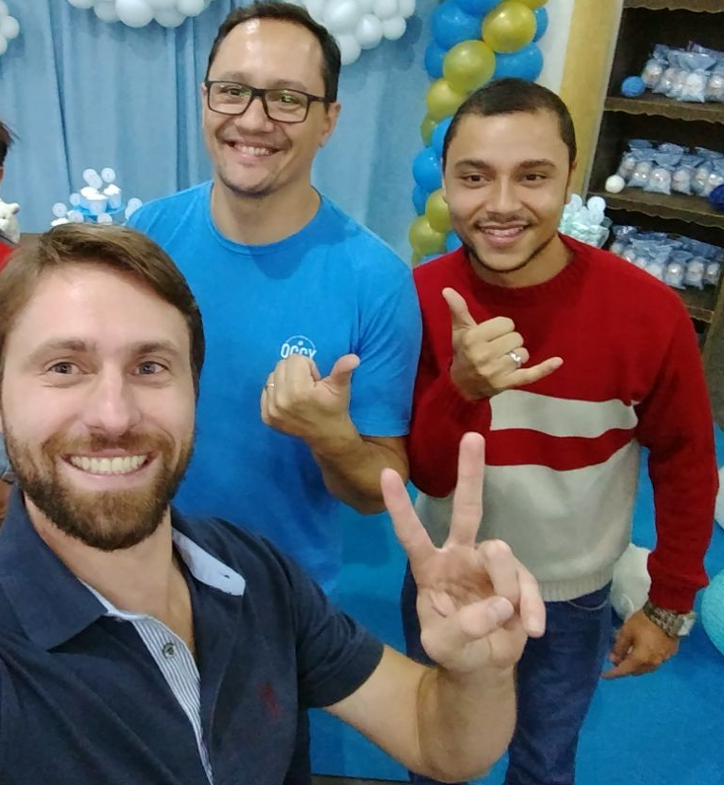
 | PROJETO LEAN SEIS SIGMA - EMPRESA: |  | NOME DA EMPRESA HOSPEDEIRA

DEFINE |  |  | MEASURE

1. QUAL É O PROBLEMA? |  | 2. OS DADOS SÃO CONFIÁVEIS? | 1. QUAL A ESTRATIFICAÇÃO

Elevado número de dias, desde o ínicio até o seu encerramento (Homologação ou Assinatura da Ata) do processo de Contratações. no TRE.
Sim, O Sistema PAD passa por auditoria periodica realizado pelo TCU (Tribunal de Contas da União). A única divergência que foi encontrada é referente aos cálculos da quantidade de dias para cada tramite. Isto foi contornado com a inclusão do cálculo por horas e não somente por dias, o qual traria possíveis inconsistências no futuro que atingiria diretamente a meta geral de 15% de redução de Lead Time.

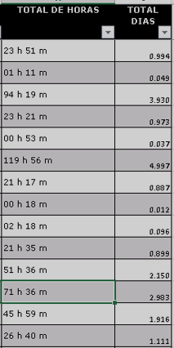

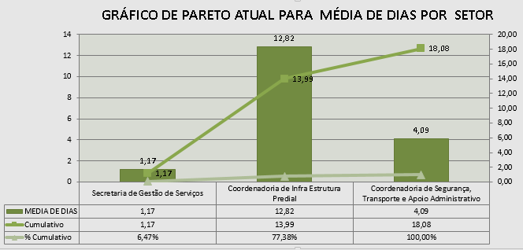

3. COMO OS DADOS SE COMPORTAM? |  | 4. QUAL A META E OS POSSÍVEIS GANHOS?

Pode ser observada um elevado numero de dias para tramitar
alguns processos.
No grafico abaixo, observa-se os diferentes setores e as quantidade de dias que cada tramite durou, assim como seus os gargalos.
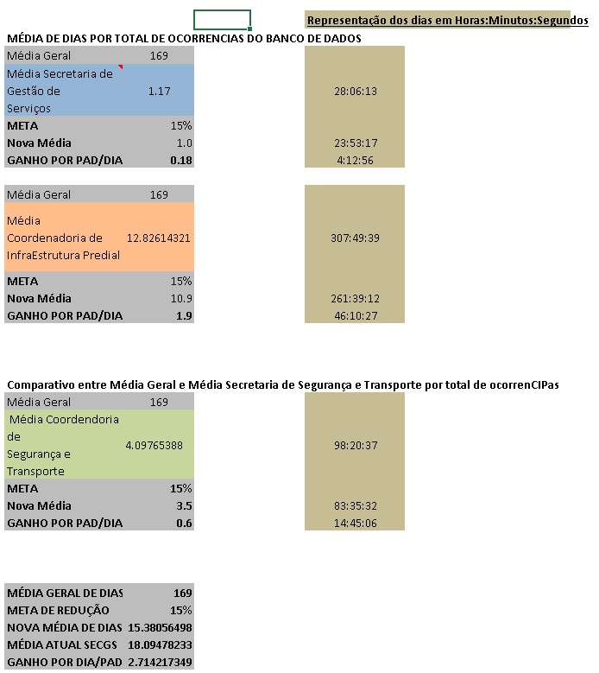
 |  |  | 2. QUAL O FOCO DO PROBLEMA?

ATUALIZAR
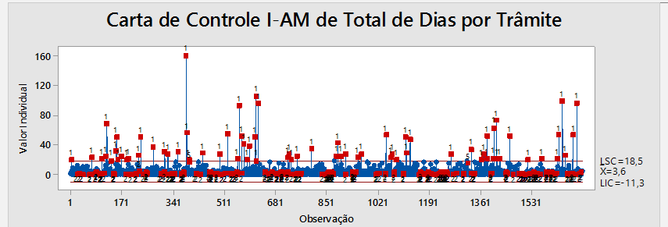

Revisar esta Legenda....

 |  | 6. QUAL O PRINCIPAL PROCESSO?

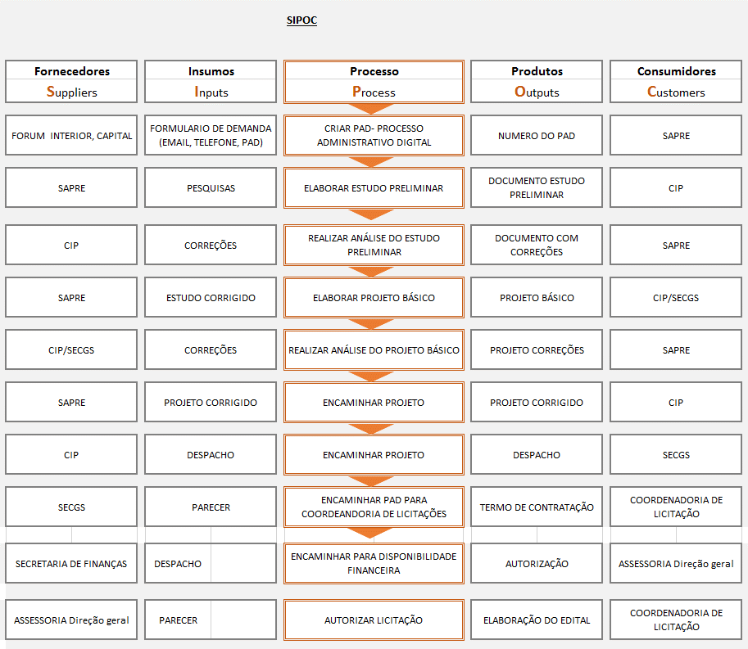

1. QUAL EQUIPE DO PROJETO? |  |  | 3. QUAIS AS METAS PRIORITÁRIAS? | 4. COMPROVAÇÃO DA META GLOBAL

Os dados sâo confiáveis devido que os mesmos foram coletados do Sistema PAD (Processo Administrativo Digital - Menu Detalhes) do TRE Paraná via relatório.
Orientador: Pedro
Champion: ???
Candidatos: André Rodrigues / Ivis Martins / Ruhan Sanabria

